Расчет2
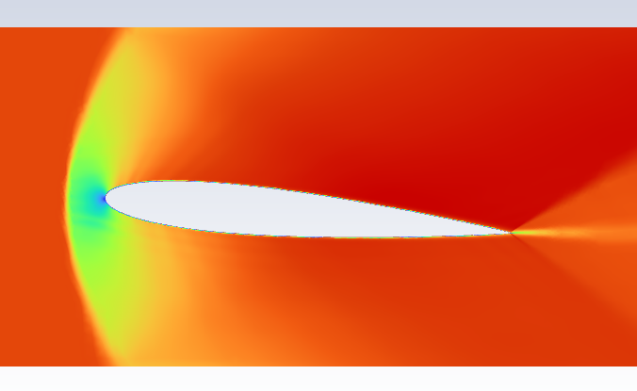
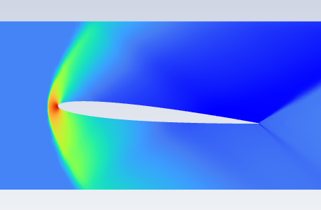


 |  |  |  | CL/CD= | 63.692307692 | 57.666666667
Параметры |  |  | Расчёты |  | Naca 0008 | Naca 0012 | Delta | Вывод
naca_0008 | 0.08 | Отнсительная толщина |  |  | Ansys | Ansys | Ansys
naca_0012 | 0.12 | Отнсительная толщина | Ma= 0.15 | CL | 0.828 | 0.865 | 4.47% | 0012 даёт больше подъёмной силы и сопротивления, но 0008 аэродинамически эффективнее в плане CL/CD. | 0.578 | 0.21
angle | 0.087 | Угол атаки |  | CD | 0.013 | 0.015 | 15.38% |  | 0.143 | 0.12
machNumber_1 | 0.15 | Скорость нагнетания дозвук | Ma= 1.50 | CL | 0.21 | 0.24 | 14.29% | 0012 даёт больше подъёмной силы, но сопротивление растёт сильнее т.к. на сз волновое сопротивление пропорционально квадрату толщины профиля. 0008 аэродинамически эффективнее.
machNumber_1 | 1.5 | Скорость нагнетания сверхзвук |  | CD | 0.08 | 0.12 | 50.00%
v | 0.00001461 | вязкость воздуха |  | CL/CD= | 2.625 | 2

